Sheet1
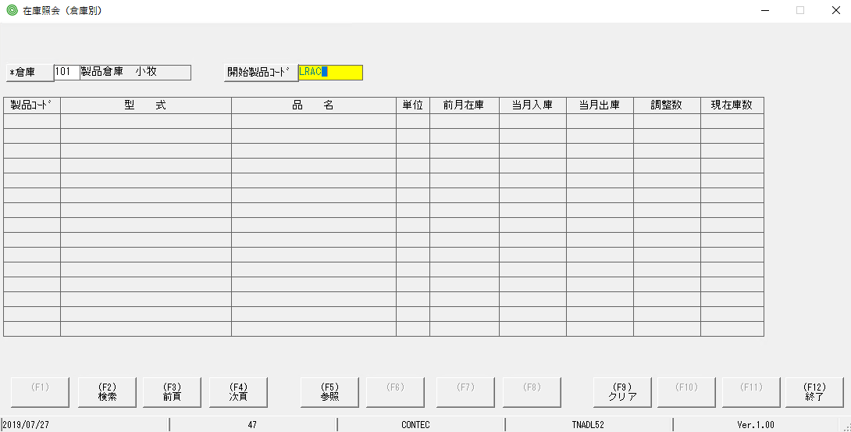

bấm nút F2 | bấm Hotkey f2
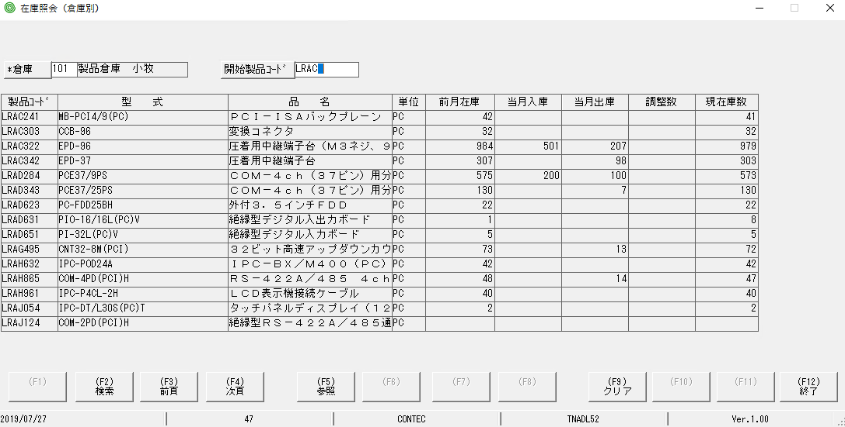
lỗi
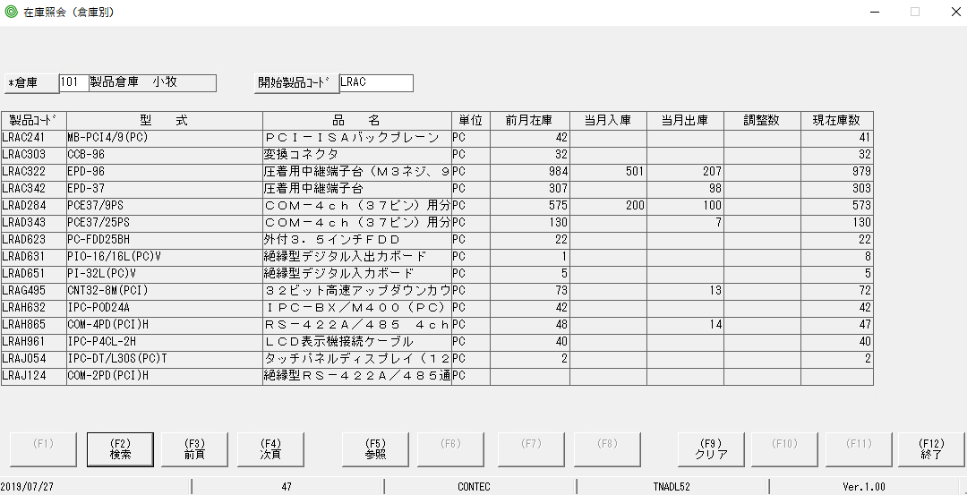

 | bấm Hotkey F9 nó ở trạng thái giống hình bên dưới
Bấm nút F9 nó trở lại MH lúc đầu
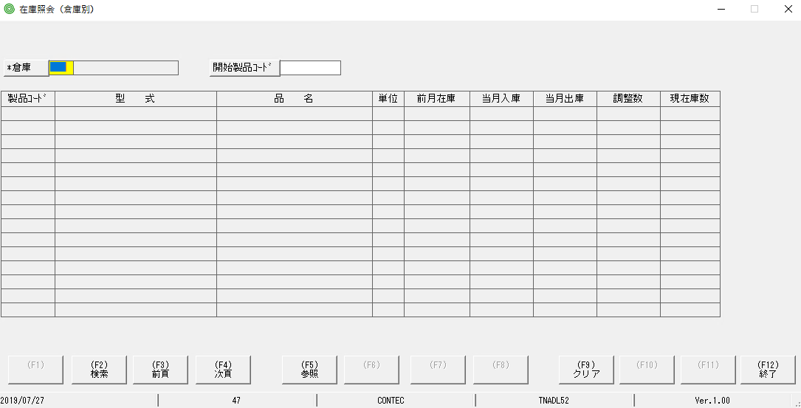
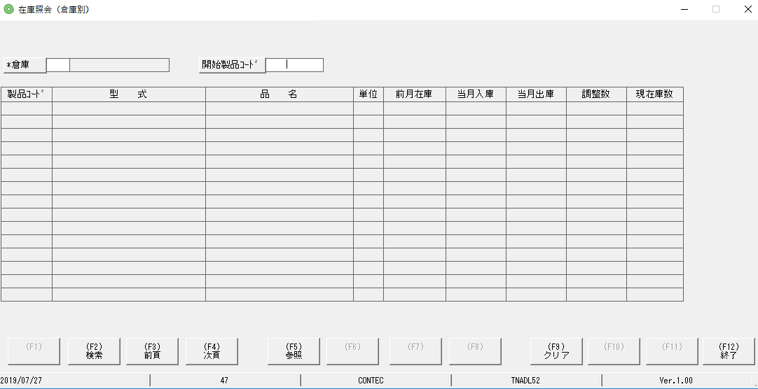
lỗi

